この集計表の使い方
① ダウンロード
ファシリテーターが，みやぎ理科支援ナビから，「実験結果集計表」をダウンロードします。
② アップロード
ファシリテーターのオンラインストレージ（Googleドライブ等）に，「実験結果集計表」をアップロードします。
③ 入力
実験結果を「実験結果集計表」に入力することで，リアルタイムで他のグループの実験結果を確認することができます。
④ 共有
「実験結果集計表」をモニター等に映すことで，各グループの実験結果を全体で共有することができます。

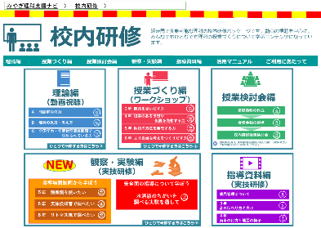
ファシリテーターの
オンラインストレージ（Googleドライブ等）
実験結果集計表
（データ）

実験結果集計表
（データ）
モニター等

他のグループの
実験結果を確認
ファシリテーター
実験結果
を入力
をアップロード
実験結果集計表
（データ）
研修会参加者
をダウンロード
実験結果集計表
（データ）

ファシリテーター
研修会参加者

※ オンラインストレージ（Googleドライブ等）の使い方や共有の仕方の詳細については，
各学校の情報担当者に確認してください。

